01_INPUT
Verifica Sezione Composta Acciaio–Calcestruzzo
Versione Lite
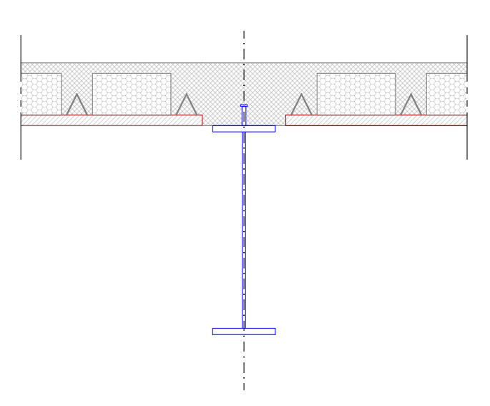
Ing. Luigi Pepe
LP-Excel-001 - Verifica Sezione Composta – Versione Lite
Versione Lite 1.0
Il presente foglio di calcolo costituisce uno strumento di supporto per la determinazione delle proprietà geometriche di una sezione composta acciaio–calcestruzzo. Il progettista resta responsabile della verifica dei risultati e dell'applicazione delle Norme Tecniche vigenti.

01_INPUT
DATI PROGETTO
Parametro | Valore
Commessa
Opera
Revisione
Progettista

GEOMETRIA TRAVE
Parametro | Valore | U.M.
Luce L | 6.5 | m
Interasse travi | 4 | m
Altezza h | 1000 | mm
Larghezza ala bf | 300 | mm
Spessore ala tf | 30 | mm
Spessore anima tw | 15 | mm

SOLAIO |  |  | Classe cls | Rck | fck | Acciaio | fyk | ftk
Parametro | Valore | U.M. | C8/10 | 10 | 8 | S 235 | 235 | 360
Lastra Predalles | 50 | mm | C12/15 | 15 | 12 | S 275 | 275 | 430
Getto integrativo | 250 | mm | C16/20 | 20 | 16 | S 355 | 355 | 510
Spessore totale | 300 | mm | C20/25 | 25 | 20 | S 450 | 450 | 550
Trave | INTERNA |  | C25/30 | 30 | 25
Alleggerimento | Polistirolo |  | C28/35 | 35 | 28
 |  |  | C30/37 | 37 | 30
MATERIALI |  |  | C32/40 | 40 | 32
Parametro | Valore | U.M. | C35/45 | 45 | 35
Acciaio | S 355 |  | C40/50 | 50 | 40
fy | 355 | MPa | C50/60 | 60 | 50
ft | 510 | MPa | C55/67 | 67 | 55
fyd | 338 | MPa | C60/75 | 75 | 60
Calcestruzzo | C35/45 |  | C70/85 | 85 | 70
Rck | 45 | MPa | C80/95 | 95 | 80
fck | 35 | MPa | C90/105 | 105 | 90
fcm | 43 | MPa
fcd | 19.83 | MPa
Ecm | 34077 | MPa

PIOLI
Parametro | Valore | U.M.
Diametro [mm] | 19 | mm
Altezza | 125 | mm
Resistenza fu | 450 | MPa
Snervamento fy | 350 | MPa

SOLLECITAZIONI
Parametro | Valore | U.M.
MEd mezzeria | 3200 | kNm
MEd appoggio | 2100 | kNm
VEd appoggio | 1650 | kNm
Ned | 0

